営業依頼書header
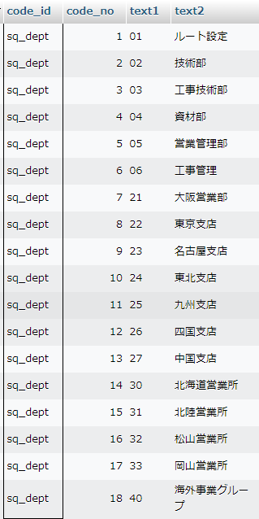
営業依頼書 入力～更新

 | テーブルID : sq_header_tr / テーブル名称：営業依頼書・ヘッダーT/R
 | KEY | Field ID |  |  |  |  | 属性 | 長さ | Field 名称(コメント) |  | 説明
 | KEY | sq_no |  |  |  |  | char | 10 | 営業依頼書№ |  | 自動採番
 |  | client |  |  |  |  | char | 10 | 依頼者 |  | ログインユーザー
 |  | cust_no |  |  |  |  | char | 10 | 得意先コード |  | 得意先検索
 |  | cust_dept |  |  |  |  | varchar | 40 | 得意先担当部署 |  | 入力
 |  | cust_pic |  |  |  |  | varchar | 40 | 得意先担当者 |  | 入力
 |  | p_office_no |  |  |  |  | char | 10 | 事業体コード |  | 事業体検索
 |  | p_office_dept |  |  |  |  | varchar | 40 | 事業体担当部署 |  | 入力
 |  | p_office_pic |  |  |  |  | varchar | 40 | 事業体担当者 |  | 入力
 |  | planned_order_date |  |  |  |  | char | 10 | 発注予定日 |  | 入力
 |  | planned_construction_date |  |  |  |  | char | 10 | 施工予定日 |  | 入力
 |  | degree_of_order |  |  |  |  | char | 1 | 発注確度 |  | コードマスターより選択
 |  | order_accuracy |  |  |  |  | char | 1 | 受注確度 |  | コードマスターより選択
 |  | case_div |  |  |  |  | char | 1 | 案件区分 |  | 新規案件 or 継続案件
 |  | related_sq_no |  |  |  |  | char | 10 | 関連依頼書№ |  | 依頼書検索
 |  | sales_report_url |  |  |  |  | char | 50 | 営業日報URL |  | 入力
 |  | note |  |  |  |  | varchar | 80 | 備考 |  | 入力
 |  | prior_notice_div |  |  |  |  | char | 1 | 技術への事前連絡区分 |  | 事前連絡済 or 無し
 |  | prior_notice_date |  |  |  |  | char | 10 | 技術への事前連絡日 |  | 入力
 |  | entrant_comments |  |  |  |  | varchar | 80 | 入力者コメント |  | 入力
 |  | confirmor_comments |  |  |  |  | varchar | 80 | 確認者コメント |  | 入力
 |  | approver_comments |  |  |  |  | varchar | 80 | 承認者コメント |  | 入力
 |  | confirmor |  |  |  |  | char | 10 | 確認者 |  | ログインユーザー
 |  | approver |  |  |  |  | char | 10 | 承認者 |  | ログインユーザー
 |  | confirm_date |  |  |  |  | char | 10 | 確認日 |  | 処理日
 |  | approve_date |  |  |  |  | char | 10 | 承認日 |  | 処理日
 |  | abort_person |  |  |  |  | char | 10 | 中止処理者 |  | ログインユーザー
 |  | abort_date |  |  |  |  | char | 10 | 中止処理日 |  | 処理日
 |  | abort_commnets |  |  |  |  | varchar | 80 | 中止コメント |  | 入力
 |  | add_date |  |  |  |  | char | 10 | 登録日 |  | レコード作成日
 |  | upd_date |  |  |  |  | char | 10 | 更新日 |  | レコード更新日

 | テーブルID : office_m / テーブル名称：事業所M/F
 | KEY | Field ID |  |  | Field 名称(コメント)
 | KEY | office_code |  |  | 事業所コード
 |  | office_name |  |  | 事業所名称
 |  | zip_code |  |  | 郵便番号
 |  | office_address |  |  | 住所
 |  | phone |  |  | 電話
 |  | fax |  |  | FAX
 |  | person_in_charge |  |  | 担当者
 |  | sales_dept |  |  | 営業所区分（1＝営業所）

 | テーブルID : sq_code / テーブル名称：コードM/F
 | KEY | Field ID |  |  | Field 名称(コメント)
 | KEY | code_id |  |  | コードID
 | KEY | code_no |  |  | コード№
 | KEY | text1 |  |  | 文字値1
 |  | text2 |  |  | 文字値2
 |  | text3 |  |  | 文字値3
 |  | text4 |  |  | 文字値4
 |  | text5 |  |  | 文字値5
 |  | text6 |  |  | 文字値6
 |  | text7 |  |  | 文字値7
 |  | text8 |  |  | 文字値8
 |  | text9 |  |  | 文字値9
 |  | text10 |  |  | 文字値10
 |  | value1 |  |  | 数値1
 |  | value2 |  |  | 数値2
 |  | value3 |  |  | 数値3
 |  | value4 |  |  | 数値4
 |  | value5 |  |  | 数値5

プログラム一覧
№ | PGM ID |  |  |  |  |  |  | PGM 名称
1 | sales_request_input1.php |  |  |  |  |  |  | 営業依頼書：入力
 | sales_request_input1_data_set.php |  |  |  |  |  |  | 営業依頼書：入力データセット
 | header1.php |  |  |  |  |  |  | ヘッダー情報セット
 | footer.html |  |  |  |  |  |  | フッター html
2 | sales_request_input2.php |  |  |  |  |  |  | 営業依頼書：入力：詳細画面
 | sales_request_input2_data_set.php |  |  |  |  |  |  | 営業依頼書：入力：詳細画面データセット
 | header1.php |  |  |  |  |  |  | ヘッダー情報セット
 | sales_request_input_chack.js |  |  |  |  |  |  | 入力チェック javascript
 | footer.html |  |  |  |  |  |  | フッター html
3 | sales_request_update.php |  |  |  |  |  |  | 営業依頼書：入力更新
 | sales_request_update_data_set.php |  |  |  |  |  |  | 営業依頼書：入力更新データセット
4 | sq_attach_upload1.php |  |  |  |  |  |  | 営業依頼書：添付アップロード |  |  |  | ※ upload.php 参照

画面イメージ（sales_request_input1.php)

 | 【 営業依頼書：入力保守 】

得意先検索
 | 得意先

事業体検索
 | 事業体

 | 得意先 |  |  |  |  | 事業体 |  |  |  | 材工名 |  |  | 処理状況 | 担当者 | 処理
新規登録
更新
更新
更新
・
・
・
 | （株）加藤商会 |  |  |  |  | 金屋町水道課 |  |  |  | ヤノＴ字管Ｓ型（ＳＳ型） |  |  | 技術作業中 | 長廻 英史
 | （株）加藤商会 有田営業所 |  |  |  |  | 川辺町上下水道課 |  |  |  | 同口径ヤノＴ字管Ｖ型 |  |  | 資材受付中 | 長廻 英史
 | （株）加藤商会 御坊営業所 |  |  |  |  | 上富田町上下水道課 |  |  |  | ヤノ・フレックスＴ字管Ｖ型 |  |  | 完了 | 長廻 英史
・
・
・
・
・
・
・
・
・
・
・
・
・
・
・

画面イメージ（sales_request_input2.php)

 | 【 営業依頼書：入力保守 】
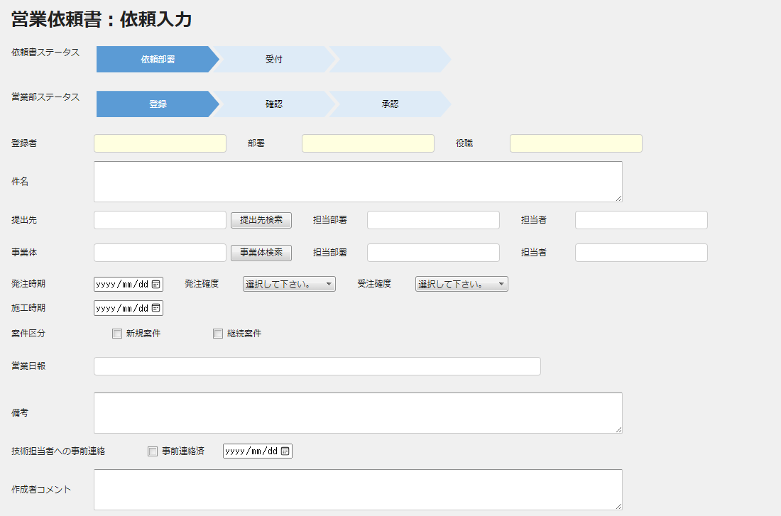

セット１
セット１
セット１

仕様１

仕様２

セット２
セット３

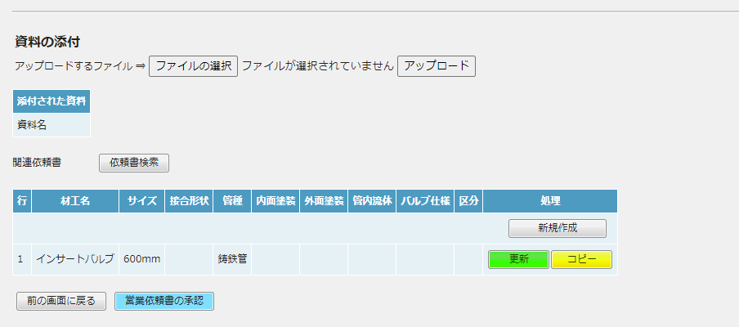


更新１

更新２

 | セット１： |  | ログインユーザー情報をセット

 | セット２： |  | sq_code （コードM/F）を、"degree_of_order" をKEYにして読み、セレクトボックスへセット

 | セット３： |  | sq_code （コードM/F）を、"order_accuracy" をKEYにして読み、セレクトボックスへセット

 | 仕様１： |  | 提出先（得意先）検索 → 別タブ参照

 | 仕様２： |  | 事業体検索 → 別タブ参照

 | 更新１： |  | プログラムの最初に、営業依頼書・ヘッダーT/R（sq_header_tr）を更新するプログラム（sales_request_update.php）をロードし、
 |  |  | その後、添付ファイルをアップロードする。（※ upload.php 参照）

 | 更新２： |  | 営業依頼書№（sq_no） |  |  |  | 自動採番
 |  |  | ・ | システム日付の年月を採取
 |  |  | ・ | コードM/F(sq_code) を、"sales_request_no" ＋ 年月 で検索し、存在すれば code_no ＋１で採番し、年月＋番号 を sq_no とする
 |  |  |  | 存在しない場合、sq_code = "sales_request_no"、sq_no ＝１、text1 = "年月" でレコード作成し、年月＋”１” を sq_no とする

 | テーブルID : sq_header_tr / テーブル名称：営業依頼書・ヘッダーT/R
 | KEY | Field ID |  |  |  |  | 属性 | 長さ | Field 名称(コメント) |  | 説明
 | KEY | sq_no |  |  |  |  | char | 10 | 営業依頼書№ |  | 自動採番
 |  | client |  |  |  |  | char | 10 | 依頼者 |  | ログインユーザー
 |  | cust_no |  |  |  |  | char | 10 | 得意先コード |  | 得意先検索
 |  | cust_dept |  |  |  |  | varchar | 40 | 得意先担当部署 |  | 入力
 |  | cust_pic |  |  |  |  | varchar | 40 | 得意先担当者 |  | 入力
 |  | p_office_no |  |  |  |  | char | 10 | 事業体コード |  | 事業体検索
 |  | p_office_dept |  |  |  |  | varchar | 40 | 事業体担当部署 |  | 入力
 |  | p_office_pic |  |  |  |  | varchar | 40 | 事業体担当者 |  | 入力
 |  | planned_order_date |  |  |  |  | char | 10 | 発注予定日 |  | 入力
 |  | planned_construction_date |  |  |  |  | char | 10 | 施工予定日 |  | 入力
 |  | degree_of_order |  |  |  |  | char | 1 | 発注確度 |  | コードマスターより選択
 |  | order_accuracy |  |  |  |  | char | 1 | 受注確度 |  | コードマスターより選択
 |  | case_div |  |  |  |  | char | 1 | 案件区分 |  | 新規案件 or 継続案件
 |  | related_sq_no |  |  |  |  | char | 10 | 関連依頼書№ |  | 依頼書検索
 |  | sales_report_url |  |  |  |  | char | 50 | 営業日報URL |  | 入力
 |  | note |  |  |  |  | varchar | 80 | 備考 |  | 入力
 |  | prior_notice_div |  |  |  |  | char | 1 | 技術への事前連絡区分 |  | 事前連絡済 or 無し
 |  | prior_notice_date |  |  |  |  | char | 10 | 技術への事前連絡日 |  | 入力
 |  | entrant_comments |  |  |  |  | varchar | 80 | 入力者コメント |  | 入力
 |  | confirmor_comments |  |  |  |  | varchar | 80 | 確認者コメント |  | 入力
 |  | approver_comments |  |  |  |  | varchar | 80 | 承認者コメント |  | 入力
 |  | confirmor |  |  |  |  | char | 10 | 確認者 |  | ログインユーザー
更新なし
 |  | approver |  |  |  |  | char | 10 | 承認者 |  | ログインユーザー
 |  | confirm_date |  |  |  |  | char | 10 | 確認日 |  | 処理日
 |  | approve_date |  |  |  |  | char | 10 | 承認日 |  | 処理日
 |  | abort_person |  |  |  |  | char | 10 | 中止処理者 |  | ログインユーザー
 |  | abort_date |  |  |  |  | char | 10 | 中止処理日 |  | 処理日
 |  | abort_commnets |  |  |  |  | varchar | 80 | 中止コメント |  | 入力
 |  | add_date |  |  |  |  | char | 10 | 登録日 |  | レコード作成日
 |  | upd_date |  |  |  |  | char | 10 | 更新日 |  | レコード更新日

 | ・PGM終了後、sales_request_input01.php へ戻る

※現在の部署コード取得方法

・ | ログインユーザーの部署コードで、sq_dept を読み、dept_id , dept2_id を取得する。

 | テーブルID : sq_dept / テーブル名称：営業依頼書・部署M/F
 | KEY | Field ID |  |  |  |  | 属性 | 長さ | Field 名称(コメント) |  | 説明
 | KEY | sq_dept_code |  |  |  |  | char | 10 | 部署コード |  | ←ログインユーザーの部署コード
 |  | sq_dept_name |  |  |  |  | varchar | 20 | 部署名称
 |  | dept_id |  |  |  |  | char | 2 | 営業依頼書部署ID
 |  | dept2_id |  |  |  |  | char | 2 | 営業依頼書部署２ID |  | データが有るものもある（基本なし）
 |  | add_date |  |  |  |  | char | 10 | 登録日 |  | レコード作成日
 |  | upd_date |  |  |  |  | char | 10 | 更新日 |  | レコード更新日

・ | 名称は、dept_id で、sq_code を読み、text2 をセットする。

営業依頼書detail
営業依頼書（明細） 入力～更新

プログラム一覧
№ | PGM ID |  |  |  |  |  |  | PGM 名称
2 | sales_request_input2.php |  |  |  |  |  |  | 営業依頼書：入力：詳細画面
 | sales_request_input2_data_set.php |  |  |  |  |  |  | 営業依頼書：入力：詳細画面データセット
 | header1.php |  |  |  |  |  |  | ヘッダー情報セット
 | sales_request_input2_chack.js |  |  |  |  |  |  | 入力チェック javascript
 | footer.html |  |  |  |  |  |  | フッター html
3 | sales_request_update2.php |  |  |  |  |  |  | 営業依頼書：入力更新
 | sales_request_update2_data_set.php |  |  |  |  |  |  | 営業依頼書：入力更新データセット

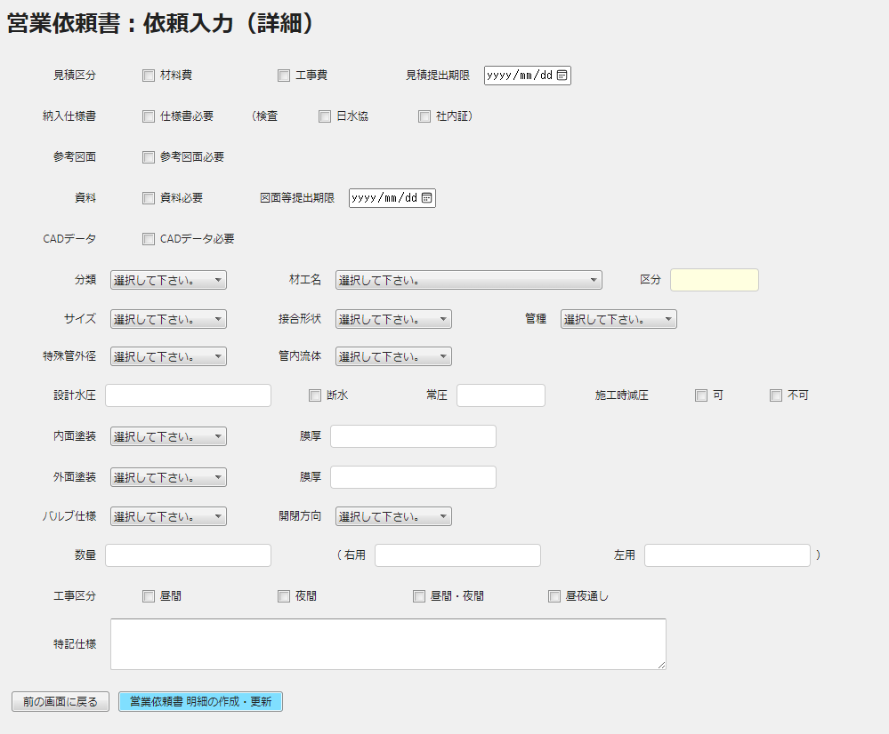
仕様１

セット１
セット２

セット３

 | セット１： |  | 分類M/F（sq_class）よりデータセット

 |  |  |  |  |  | KEY | Field ID |  |  | Field 名称
 |  |  |  |  |  | KEY | class_code |  |  | 分類コード
 |  |  |  |  |  |  | class_name |  |  | 分類名称
 |  |  |  |  |  |  | add_date |  |  | 登録日
 |  |  |  |  |  |  | upd_date |  |  | 更新日

 | セット２： |  | 材工名M/F（sq_zaikoumei）よりデータセット→先に選択された分類と等しい材工名データのみセットする

 | KEY | Field ID |  |  | Field 名称
 | KEY | class_code |  |  | 分類コード |  |  |  |  |  |  | コードM/F（sq_code）
 | KEY | zkm_code |  |  | 材工名コード
 |  | zkm_name |  |  | 材工名名称 |  |  |  |  |  |  |  | "c_div" ＋ 一般工事区分（c_div）をKEYにして、text1 のでーたをセット
 |  | size |  |  | サイズ
 |  | joint |  |  | 接合形状
 |  | pipe |  |  | 管種
 |  | inner_coating |  |  | 内面塗装
 |  | outer_coating |  |  | 外面塗装
 |  | fluid |  |  | 管内流体
 |  | valve |  |  | バルブ仕様
 |  | o_c_direction |  |  | 開閉報告
 |  | c_div |  |  | 一般・工事区分
 |  | add_date |  |  | 登録日
 |  | upd_date |  |  | 更新日

 | セット３： |  | 以下の画面フィールドは、sq_code テーブルを読んで、それをKEYに、材工名仕様M/Fからデータをセレクトボックスにセットする。

 |  |  |  | sq_code が読めない場合は、選択不可にする。
 |  |  |  | № | 画面フィールド |  |  | code_id |  |  | セット内容
 |  |  |  | 1 | サイズ |  |  | size |  |  | text1をKEYに
 |  |  |  | 2 | 接合形状 |  |  | join
 |  |  |  | 3 | 管種 |  |  | pipe
 |  |  |  | 4 | 内面塗装 |  |  | inner_coating
 |  |  |  | 5 | 外面塗装 |  |  | outer_coating
 |  |  |  | 6 | 管内流体 |  |  | fluid
 |  |  |  | 7 | バルブ仕様 |  |  | valve
 |  |  |  | 8 | 開閉方向 |  |  | o_c_direction
 |  |  |  | 9 | 一般・工事 |  |  | c_div

 |  |  |  | 材工名仕様M/F（sq_zk2）
 |  |  |  | KEY | Field ID |  |  |  |  | 属性 | 長さ | Field 名称(コメント)
 |  |  |  | KEY | zk_division |  |  |  |  | char | 20 | 材工仕様
 |  |  |  |  | zk_div_name |  |  |  |  | varchar | 20 | 材工仕様名称
 |  |  |  | KEY | zk_tp |  |  |  |  | char | 1 | 区分1
 |  |  |  | KEY | zk_no |  |  |  |  | char | 1 | 区分2
 |  |  |  | KEY | zk_div_data |  |  |  |  | varchar | 50 | 材工仕様詳細
 |  |  |  |  | add_date |  |  |  |  | char | 10 | 登録日
 |  |  |  |  | upd_date |  |  |  |  | char | 10 | 更新日

 |  |  |  | sq_code の、code_id → zkdivision & text1 → zk_tp で材工名仕様M/Fを読んで、
 |  |  |  | zk_div_data をセレクトボックスにセットする

 | 仕様１：
 | テーブルID : sq_detail_tr / テーブル名称：営業依頼書・明細T/R
 | KEY | Field ID |  |  |  |  | 属性 | 長さ | Field 名称(コメント) |  |  |  |  | 説明
見積区分＝’１’ 見積レコード
図面区分＝’１’ 図面レコード
 | KEY | sq_no |  |  |  |  | char | 10 | 営業依頼書№ |  |  |  |  | 自動採番
 | KEY | sq_line_no |  |  |  |  | int | 3 | 営業依頼書行№ |  |  |  |  | sq_no で sq_detail_tr を読んで、 sq_line_no の MAX＋１ をセット
 |  | processing_dept |  |  |  |  | char | 2 | 処理部署 |  |  |  |  | dept_id をセット
 |  | processing_status |  |  |  |  | char | 1 | 処理ステータス |  |  |  |  | １：受付/２：入力/３：確認/４：承認
 |  | record_type |  |  |  |  | char | 1 | レコードタイプ
見積区分
 |  | estimate_div1 |  |  |  |  | char | 1 | 見積区分：材料 |  |  |  |  | チェックボックス＝オン → ”１” をセット
 |  | estimate_div2 |  |  |  |  | char | 1 | 見積区分：工事
 |  | deadline_estimate_date |  |  |  |  | char | 10 | 見積提出期限 |  |  |  |  | 入力
 |  | specification_div |  |  |  |  | char | 1 | 仕様書必須区分 |  |  |  |  | チェックボックス＝オン → ”１” をセット
図面区分
 |  | check_type |  |  |  |  | char | 1 | 検査書区分 |  |  |  |  | 日水協 ＝”１” or 社内証＝”２”
 |  | drawing_div |  |  |  |  | char | 1 | 参考図面区分 |  |  |  |  | チェックボックス＝オン → ”１” をセット
 |  | document_div |  |  |  |  | char | 1 | 資料区分
 |  | deadline_drawing_date |  |  |  |  | char | 10 | 図面提出期限 |  |  |  |  | 入力
 |  | cad_data_div |  |  |  |  | char | 1 | CADデータ区分 |  |  |  |  | チェックボックス＝オン → ”１” をセット
 |  | class_code |  |  |  |  | char | 2 | 分類コード |  |  |  |  | 分類マスターより選択
 |  | zkm_code |  |  |  |  | char | 2 | 材工名コード |  |  |  |  | ※選択された分類により材工名データの表示制御を行う
 |  | c_div |  |  |  |  | char | 1 | 一般工事区分 |  |  |  |  | 一般 or 工事
 |  | const_div1 |  |  |  |  | char | 1 | 工事区分1 |  |  |  |  | チェックボックス＝オン → ”１” をセット（昼間）
 |  | const_div2 |  |  |  |  | char | 1 | 工事区分2 |  |  |  |  | チェックボックス＝オン → ”１” をセット（夜間）
 |  | const_div3 |  |  |  |  | char | 1 | 工事区分3 |  |  |  |  | チェックボックス＝オン → ”１” をセット（昼間夜間）
 |  | const_div4 |  |  |  |  | char | 1 | 工事区分4 |  |  |  |  | チェックボックス＝オン → ”１” をセット（昼夜通し）
 |  | size |  |  |  |  | varchar | 20 | サイズ |  |  |  |  | 材工名仕様マスターよりセット（材工名仕様詳細：zk_div_data）
 |  | joint |  |  |  |  | varchar | 50 | 接合形状 |  |  |  |  | 材工名仕様マスターよりセット（材工名仕様詳細：zk_div_data）
 |  | pipe |  |  |  |  | varchar | 50 | 管種 |  |  |  |  | 材工名仕様マスターよりセット（材工名仕様詳細：zk_div_data）
 |  | inner_coating |  |  |  |  | varchar | 50 | 内面塗装 |  |  |  |  | 材工名仕様マスターよりセット（材工名仕様詳細：zk_div_data）
 |  | inner_film |  |  |  |  | char | 10 | 内面塗装：膜厚 |  |  |  |  | 入力
 |  | outer_coating |  |  |  |  | varchar | 50 | 外面塗装 |  |  |  |  | 材工名仕様マスターよりセット（材工名仕様詳細：zk_div_data）
 |  | outer_film |  |  |  |  | char | 10 | 外面塗装：膜厚 |  |  |  |  | 入力
 |  | fluid |  |  |  |  | varchar | 50 | 管内流体 |  |  |  |  | 材工名仕様マスターよりセット（材工名仕様詳細：zk_div_data）
 |  | valve |  |  |  |  | varchar | 50 | バルブ仕様 |  |  |  |  | 材工名仕様マスターよりセット（材工名仕様詳細：zk_div_data）
 |  | o_c_direction |  |  |  |  | varchar | 10 | 開閉方向 |  |  |  |  | 材工名仕様マスターよりセット（材工名仕様詳細：zk_div_data）
 |  | special_tube_od |  |  |  |  | varchar | 20 | 特殊管外径 |  |  |  |  | 入力
 |  | quantity |  |  |  |  | int | 10 | 数量 |  |  |  |  | 入力
 |  | right_quantity |  |  |  |  | int | 10 | 右用数量 |  |  |  |  | 入力
 |  | left_quantity |  |  |  |  | int | 10 | 左用数量 |  |  |  |  | 入力
 |  | design_water_pressure |  |  |  |  | char | 15 | 設計水圧 |  |  |  |  | 入力
 |  | water_outage |  |  |  |  | char | 1 | 断水区分 |  |  |  |  | 入力
 |  | normal_water_puressure |  |  |  |  | char | 15 | 常圧 |  |  |  |  | 入力
 |  | reducing_pressure_div |  |  |  |  | char | 1 | 施工時減圧区分 |  |  |  |  | 可＝”1” or 不可＝”2”
 |  | special_note |  |  |  |  | varchar | 80 | 特記事項 |  |  |  |  | 入力
更新なし
 |  | route_pattern |  |  |  |  | char | 1 | ルートパターン
 |  | status |  |  |  |  | char | 1 | ステータス
 |  | record_div |  |  |  |  | char | 1 | レコード区分 |  |  |  |  | １：見積レコード / ２：図面レコード
 |  | restoration_person |  |  |  |  | char | 10 | 差し戻し者
 |  | restoration_date |  |  |  |  | char | 10 | 差し戻し日
 |  | restoration_comments |  |  |  |  | varchar | 80 | 差し戻しコメント
 |  | pull_back_person |  |  |  |  | char | 10 | 引き戻し者
 |  | pull_back_date |  |  |  |  | char | 10 | 引き戻し日
 |  | pull_back_comments |  |  |  |  | varchar | 80 | 引き戻しコメント
 |  | skip_person |  |  |  |  | char | 10 | スキップ処理者
 |  | skip_date |  |  |  |  | char | 10 | スキップ処理日
 |  | skip_comments |  |  |  |  | varchar | 80 | スキップコメント
 |  | entrant_comments |  |  |  |  | varchar | 80 | 入力者コメント |  |  |  |  | 入力
更新なし
 |  | confirmor_comments |  |  |  |  | varchar | 80 | 確認者コメント
 |  | approver_comments |  |  |  |  | varchar | 80 | 承認者コメント
 |  | confirmor |  |  |  |  | char | 10 | 確認者
 |  | approver |  |  |  |  | char | 10 | 承認者
 |  | confirm_date |  |  |  |  | char | 10 | 確認日
 |  | approve_date |  |  |  |  | char | 10 | 承認日
 |  | add_date |  |  |  |  | char | 10 | 登録日
 |  | upd_date |  |  |  |  | char | 10 | 更新日

・ | 見積区分１（estimate_div1）または、見積区分２（estimate_div2）が、"1" の場合で、
 | 仕様書必須区分（specification_div）、参考図面区分（drawing_div）、資料区分（document_div）のいずれかが、"1" の場合
 |  | レコード区分（record_div）＝ ”１” ：見積レコード
 |  | レコード区分（record_div）＝ ”２” ：図面レコード
 |  | の２つのレコードを作成する。
 |  | （例）
 |  |  | 営業依頼書行№＝１：見積レコード
 |  |  | 営業依頼書行№＝２：図面レコード

 | ・PGM終了後、sales_request_input1.php へ戻る

提出先検索
提出先検索：inq_customer.php

 | ※社員検索：inq_employee.php を参照

処理
・ | 入力された、提出先（得意先）名であいまい検索
・ | 検索画面に表示する項目は、得意先名称、事業所名称
・ | 処理するファイルは、得意先マスター：customer |  |  |  |  | 事業所M/F：office_m
 | KEY | Field ID | Field 名称 |  |  | KEY | Field ID | Field 名称
 | KEY | cust_code | 得意先コード |  |  | KEY | office_code | 事業所コード
 |  | cust_name | 得意先名称 |  |  |  | office_name | 事業所名称
 |  | office_code | 事業所コード |  |  |  | zip_code | 郵便番号
 |  | custmer_div | 得意先区分 |  |  |  | office_address | 住所
 |  | person_in_charge | 担当者コード |  |  |  | phone | 電話
 |  | add_date | 登録日 |  |  |  | fax | FAX
 |  | upd_date | 更新日 |  |  |  | person_in_charge | 担当者
 |  |  |  |  |  |  | sales_dept | 営業所区分（1＝営業所）
画面イメージ
提出先（得意先）検索

 | 提出先（得意先）名で絞り込み

Select
Select
 | 提出先（得意先） |  |  | 事業所 | 処理
 | 九十九里地域水道企業団 |  |  | 東京支店
 | 串本町水道課 |  |  | 大阪営業部
Select
 | 釧路市上下水道部 |  |  | 北海道営業所
Select
 | 釧路扶桑物産（株） |  |  | 北海道営業所
Select
 | 熊倉管工電設（株） |  |  | 東京支店

 | ※ select ボタンが押されたら、検索ウィンドウを閉じ、
 | 呼び出し元へ、提出先（得意先）コード、と名称を渡す。

事業体検索
事業体検索：inq_public_office.php

 | ※社員検索：inq_employee.php を参照

処理
・ | 入力された、事業体名であいまい検索
・ | 検索画面に表示する項目は、得意先名称、事業所名称
・ | 処理するファイルは、事業体マスター：public_office |  |  |  |  | 事業所M/F：office_m
 | KEY | Field ID | Field 名称 |  |  | KEY | Field ID | Field 名称
 | KEY | pf_code | 官庁コード |  |  | KEY | office_code | 事業所コード
 |  | pf_name | 官庁名称 |  |  |  | office_name | 事業所名称
 |  | office_code | 事業所コード |  |  |  | zip_code | 郵便番号
 |  | person_in_charge | 担当者コード |  |  |  | office_address | 住所
 |  | add_date | 登録日 |  |  |  | phone | 電話
 |  | upd_date | 更新日 |  |  |  | fax | FAX
 |  |  |  |  |  |  | person_in_charge | 担当者
 |  |  |  |  |  |  | sales_dept | 営業所区分（1＝営業所）
画面イメージ
事業体検索

 | 事業体名で絞り込み

Select
Select
 | 事業体 |  |  | 事業所 | 処理
 | 真岡市水道部水道課 |  |  | 東京支店
 | 真玉町建設課 |  |  | 九州支店
Select
 | 真室川町建設課 |  |  | 東北支店
Select
 | 真狩村建設課 |  |  | 北海道営業所
Select
 | 真鶴町まちづくり課 |  |  | 東京支店

 | ※ select ボタンが押されたら、検索ウィンドウを閉じ、
 | 呼び出し元へ、事業体コード、と名称を渡す。

